Příloha č. 1
Specifikace zboží

V případě, že níže uvedené specifikace obsahují odkaz (přímý nebo nepřímý) na konkrétní výrobek, výrobce, či dodavatele, je tento odkaz uveden s ohledem na přesnost a srozumitelnost. V tomto případě však dodavatel může nabídnout rovnocenné řešení.

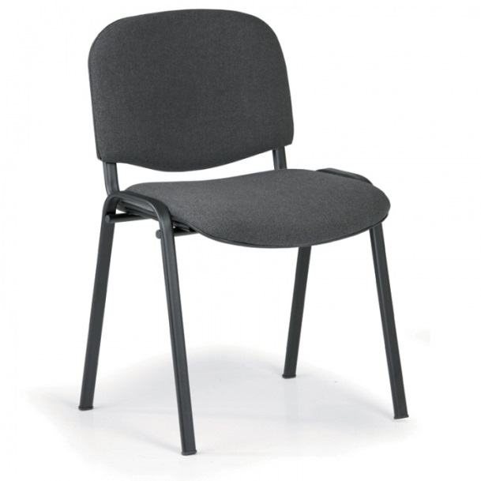
místo dodání: FN Plzeň, Chirurgická klinika, Alej Svobody 80 , 304 60 Plzeň; tel.: 377 104 271
Položka č. | Počet ks | Název | Specifikace | Designová představa | Jednotková cena v Kč bez DPH | Celková cena v Kč bez DPH
1 | 10 | konferenční židle | stohovatelné konferenční židle, konstrukce z ocelových oválných trubek (cca 30 x 15 mm), povrchová úprava černou práškovou barvou, černé plastové koncovky nohou, černé plastové kryty zad a sedáku |  |  | 0.00
 |  |  | barva čalounění: šedá
 |  |  | barva konstrukce: černá
 |  |  | nosnost (kg): 120
 |  |  | A - celková výška (cm): cca 83
 |  |  | B - Výška sedáku (cm): cca 46
 |  |  | C - Hloubka sedáku (cm): cca 43
 |  |  | D - Šířka sedáku (cm): cca 47
 |  |  | opěrky rukou: ne
 |  |  | materiál sedáku: látka
 |  |  | materiál opěráku: látka
 |  |  | čalounění: 100% polyester
 |  |  | skládací konstrukce: ne
 |  |  | odolnost potahové látky (cykly): 30000
 |  |  | Smontovaná | Orientační obrázek – designová představa:

 |  |  |  | Celkem v Kč bez DPH |  | 0.00

